GUIA
GUIA PARA UTILIZAR LA HERRAMIENTA

VALIDACIÓN

PASO 1: Seleccione la Hoja Main y presione el botón validar

PASO 2: Seleccione un mantenimeinto de los disponibles y presione el botón validar
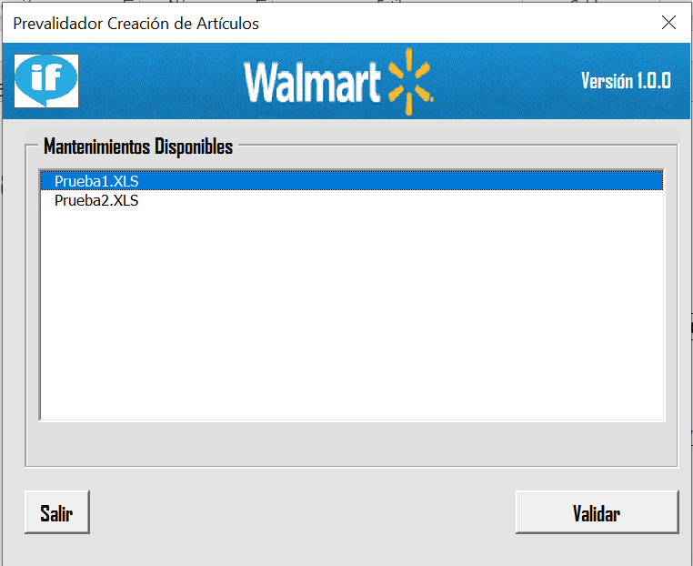

PASO 3: La herramienta revisara su archivo y le desplegara el archivo con errores o bien completado.

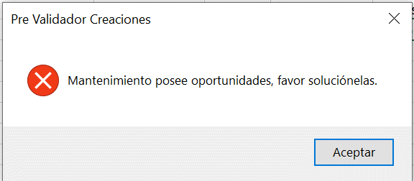
 | ARCHIVO CON ERRORES | ARCHIVO SIN ERRORES
 |  | Ingresar correo del comprador con el formato correcto y presionar enviar.
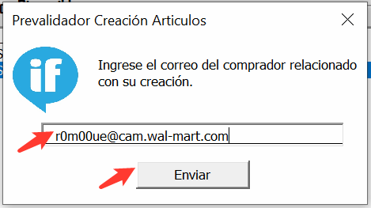

 | Archivo en carpeta (Por validar) | Archivo en carpeta (Validados)

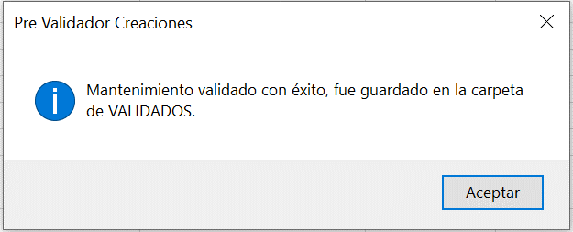
 | Detalle de oportunidades

